Dashboard
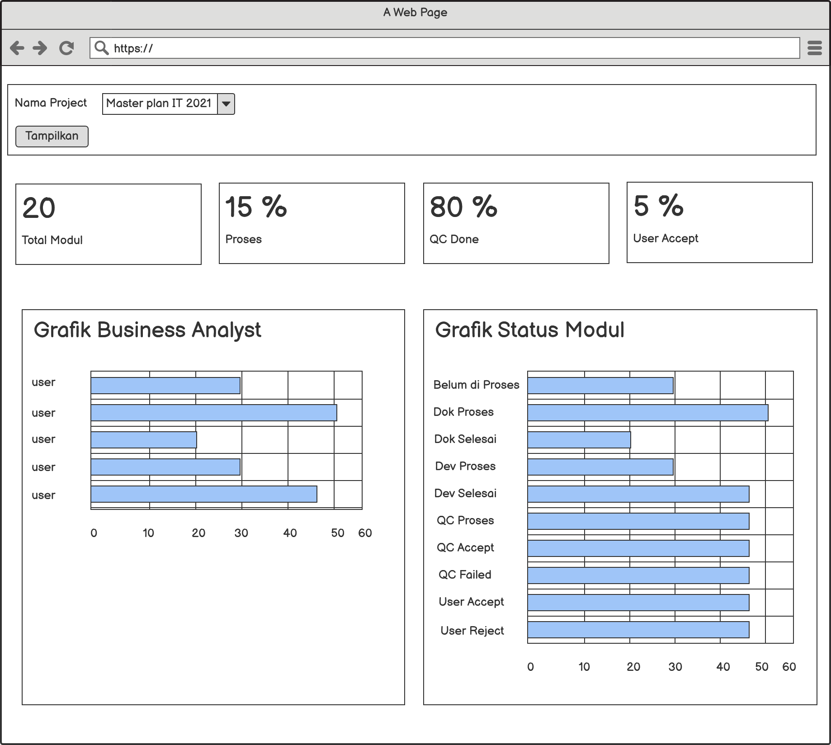

item | Tipe | Deskripsi
nama proyek | combobox | it_proyekdetail. Idproyek join it_proyek. Idproyek, tampilkan it_proyek. Namaproyek
total modul | dashboard | count it_proyekdetail. idproyekdetail
proses | dashboard | (count it_proyekdetail. Idproyekdetail) join (ambil aksi terakhir dari setiap idproyekdetail it_proyekhistory. Aksi, where aksi = null, docprogres, devprogres, qcprogres, qcfailed, userreject ) berdasarkan it_proyek bandingkan dengan jumlah modul dan tampilkan dalam persentase
QC done | dashboard | (count it_proyekdetail. Idproyekdetail) join (ambil aksi terakhir dari setiap idproyekdetail it_proyekhistory. Aksi, where aksi = qcaccept ) berdasarkan it_proyek bandingkan dengan jumlah modul dan tampilkan dalam persentase
User Accept | dashboard | (count it_proyekdetail. Idproyekdetail) join (ambil aksi terakhir dari setiap idproyekdetail it_proyekhistory. Aksi, where aksi = useraccept ) berdasarkan it_proyek bandingkan dengan jumlah modul dan tampilkan dalam persentase
grafik businness analys | dashboard | count it_proyekdetail. Idmodul dari setiap pic_ba
grafik status modul | dashboard | (ambil it_proyekhistory. Aksi terakhir dari setiap idproyekdetail) lalu join it_proyekdetail setelah itu count dari setiap aksi

